進んだ問題④
 |  | 進んだ問題④ |  |  |  |  | ＜正直者とうそつき＞ |  |  | № | 1
 |  |  |  | 6 | 年 |  |  | 組 | 名前

1 |  | 下の３人のうち，正直者は１人だけで，あとの２人はうそつきです。
 |  | 正直者はだれですか。わけも書きましょう。
わたしは正直者です。
みきはうそつきだ。
ぼくが正直者だ。
たくやはうそつきよ。わたしが正直者よ。


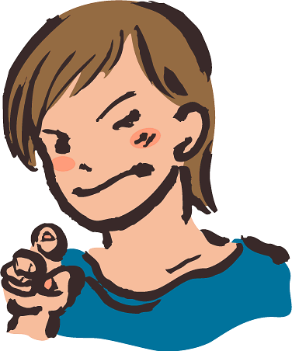
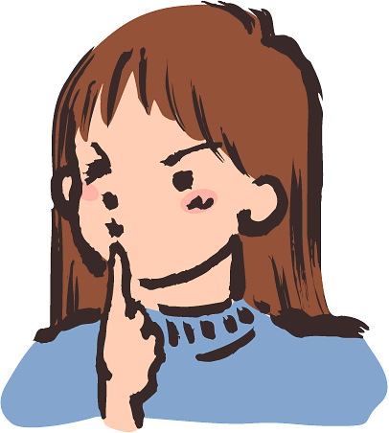

 |  |  | みき |  |  |  |  |  | たくや | あやか
 | 【わけ】

しずかは，
2 |  | 下の３人は，それぞれ，うそつきか正直者のどちらかです。
 |  | つばさは，しずかのことを，うそつき，正直者のどちらと言っている
 |  | のでしょう。 |  |  |  | ふき出しに書きましょう。
もちろんしずかは，
正直者よ。
つばさは，うそつきね。
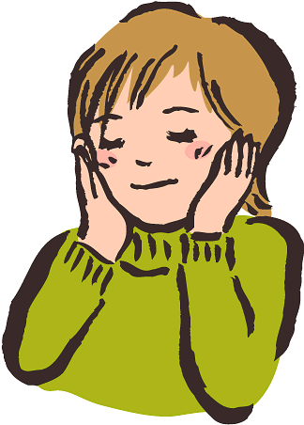
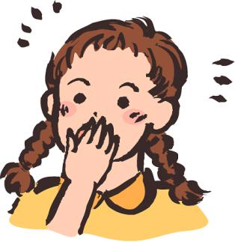
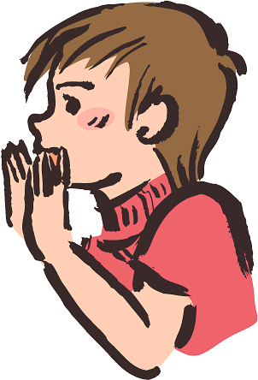

 |  |  | かおり |  |  |  |  |  | しずか |  |  | つばさ
 | 【わけ】

 |  | 進んだ問題④ |  |  |  |  |  |  |  | № | 1
 |  |  | 答え |  |  |  |  |  | 名前
1 |  | 下の３人のうち，正直者は１人だけで，あとの２人はうそつきです。
 |  | 正直者はだれですか。わけも書きましょう。
わたしは正直者です。
みきはうそつきだ。
ぼくが正直者だ。
たくやはうそつきよ。わたしが正直者よ。

 |  |  | みき |  |  |  |  |  | たくや | あやか
みき |  |  | たくや | あやか
○ |  |  | × | × |  |  |  | みきを正直者とすると，あやかの話がおかしい。
× |  |  | ○ | × |  |  |  | たくやを正直者とすると，すべて正しい。
× |  |  | × | ○ |  |  |  | あやかを正直者とすると，たくやもあやかも話がおかしい。 |  | たくや

しずかは，うそつきだ。
2 |  | 下の３人は，それぞれ，うそつきか正直者のどちらかです。
 |  | つばさは，しずかのことを，うそつき，正直者のどちらと言っている
 |  | のでしょう。 |  |  |  | ふき出しに書きましょう。
もちろんしずかは，
正直者よ。
つばさは，うそつきね。

 |  |  | かおり |  |  |  |  |  | しずか |  |  | つばさ
・ | かおりを正直者とすると，しずかは正直者になる。すると，つばさはうそ
 | つきになる。だから，つばさは，「しずかはうそつきだ」と言う。
・ | かおりをうそつきとすると，しずかはうそつきとなる。すると，つばさは
 | 正直者になる。だから，つばさは，「しずかはうそつきだ」と言う。
・ | かおりが正直者でもうそつきでもつばさは，同じことを言う。

進んだ問題⑤
 |  |  | 進んだ問題⑤ |  |  |  |  |  |  |  | ＜ウソかホントか＞ |  |  |  |  |  |  |  |  |  | № |  | 1
 |  |  |  |  |  |  | 6 | 年 |  |  |  | 組 | 名前

1 |  |  | みき，かおり，しずか，あやかという４人の女性がいました。
 |  |  | 年令がみんなちがいます。18才～21才のどれかです。
 |  |  | 年上についての発言はウソで，年下についての発言はホントです。
 |  |  | ４人はそれぞれ何才なのでしょう。
みきさんは１８才ではありません。
かおりさんは，
２０才ですよ。



 |  |  |  | みき |  |  |  |  |  | かおり |  |  |  |  |  |  | しずか |  |  |  | あやか
 |  |  |  |  |  |  | 才 |  |  |  |  |  |  | 才 |  |  |  |  |  | 才 |  |  |  | 才
 | 【わけ】

2 |  |  | ４つのボトルがあります。 それぞれ，水，塩水，酢，ワインが入っていて，それぞれちがうラベルがはってあ ります。 ワインが入っているボトルだけウソが書いてあり，あとのボトルにはホントのこと が書かれています。さて，どのボトルに何が入っているのでしょう。 赤のボトルのラベル ♠「青のボトルには水が入っている」 青のボトルのラベル ♡「黄色のボトルに入っているのは水ではない」 黄のボトルのラベル ♣「緑のボトルには酢が入っている」 緑のボトルのラベル ♢「このラベルは最後にはられました」

 |  |  |  |  |  |  |  |  |  |  |  |  |  |  |  | 赤 |  |  | 青 |  |  | 黄 |  |  | 緑

 | 【わけ】

 |  |  | 進んだ問題⑤ |  |  |  |  |  |  |  |  |  |  |  |  |  |  |  |  |  | № |  | 1
 |  |  |  | 答え |  |  |  |  |  |  |  |  | 名前
1 |  |  | みき，かおり，しずか，あやかという４人の女性がいました。
 |  |  | 年令がみんなちがいます。18才～21才のどれかです。
 |  |  | 年上についての発言はウソで，年下についての発言はホントです。
 |  |  | ４人はそれぞれ何才なのでしょう。
みきさんは１８才ではありません。
かおりさんは，
２０才ですよ。

 |  |  |  | みき |  |  |  |  |  | かおり |  |  |  |  |  |  | しずか |  |  |  | あやか
 |  |  | 19 |  |  |  | 才 |  |  | 21 |  |  |  | 才 |  |  | 20 |  |  | 才 | 18 |  |  | 才
 |  | みき |  |  | かおり |  | しずか |  | あやか |  |  | みきの話がホントなら，みきは21才，かおりは20才になる。
18 |  | ○ |  |  |  |  |  |  |  |  |  | しずかは18才か19才になるが，みきが21才であるため，しずかの話
19 |  | ○ |  |  | ○ |  | × |  |  |  |  | がウソで，みきが18才でおかしい。だからみきの話はウソ。
20 |  | ○ |  |  | × |  | ○ |  |  |  |  | しずかの話がウソならみきは18才になり，しずかは17才以下になる。
21 |  | × |  |  | ○ |  | ○ |  |  |  |  | だからしずかの話はホント。かおりは21才になる。
 |  |  | ４つのボトルがあります。 それぞれ，水，塩水，酢，ワインが入っていて，それぞれちがうラベルがはってあ ります。 ワインが入っているボトルだけウソが書いてあり，あとのボトルにはホントのこと が書かれています。さて，どのボトルに何が入っているのでしょう。 赤のボトルのラベル ♠「青のボトルには水が入っている」 青のボトルのラベル ♡「黄色のボトルに入っているのは水ではない」 黄のボトルのラベル ♣「緑のボトルには酢が入っている」 緑のボトルのラベル ♢「このラベルは最後にはられました」
2

 |  |  |  |  |  |  |  |  |  |  |  |  |  |  |  | 赤 |  |  | 青 |  |  | 黄 |  |  | 緑

 |  |  |  |  |  |  |  |  |  |  |  |  |  |  |  | 酢 |  |  | 水 |  | ワイン |  |  |  | 塩水
 |  | 水 |  | 塩 |  | 酢 | ワ |  |  |  |  | 水 | 塩 |  | 酢 |  | ワ | 赤がワインとすると，水がなくなる。
赤 |  | × |  | × |  | × | ◎ |  |  | 赤 |  | × | ○ |  | ○ |  | × | したがって，青は水。
青 |  | × |  | ○ |  | ○ | × |  |  | 青 |  | ○ | × |  | × |  | × | 黄がワインとすると，緑は塩水。
黄 |  | × |  | ○ |  | ○ | × |  |  | 黄 |  | × | × |  | × |  | ◎ | したがって，赤は酢。
緑 |  | × |  | × |  | ○ | × |  |  | 緑 |  | × | ○ |  | × |  | ×

